关系图
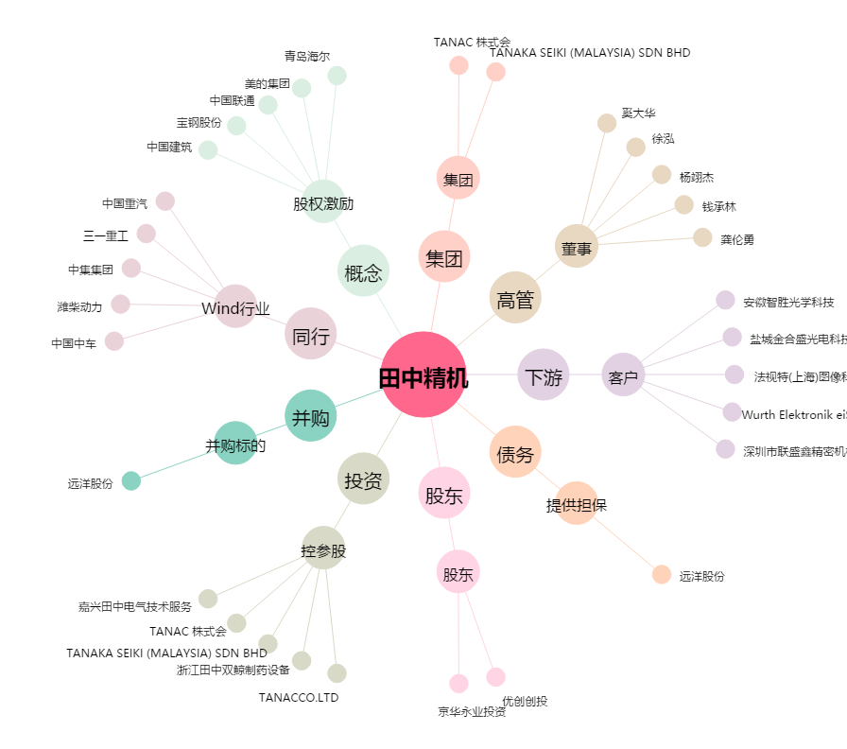
田中精机[300461.SZ] - 关系概览图

